Sheet1
래퍼
 | 박스 |  |  | relative
 |  | 이미지 |  | absolute | 날려서 abs 위치로 넣음.
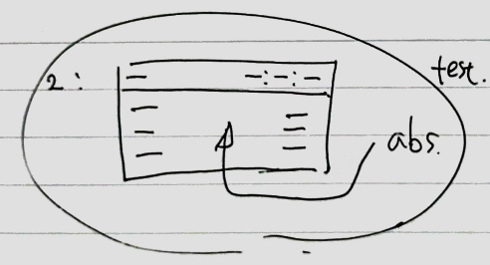
 | 헤더링크 |  |  | 패딩10
 |  | 좌측박스 |  | 우측 마진 많이주고 동적으로 깎아먹도록 공간줌
 |  |  | 링크1
 |  | 우측박스 |  | flex로 가로화
 |  |  | 리스트+링크1
 |  |  | 리스트+링크2
 |  |  | 리스트+링크3
 | 바디
 |  | 좌측박스
 |  |  | 리스트+링크1
 |  |  | 리스트+링크2
 |  |  | 리스트+링크3
 |  | 우측박스
 |  |  | 리스트+링크1
 |  |  | 리스트+링크2
 |  |  | 리스트+링크3

